Course Overview
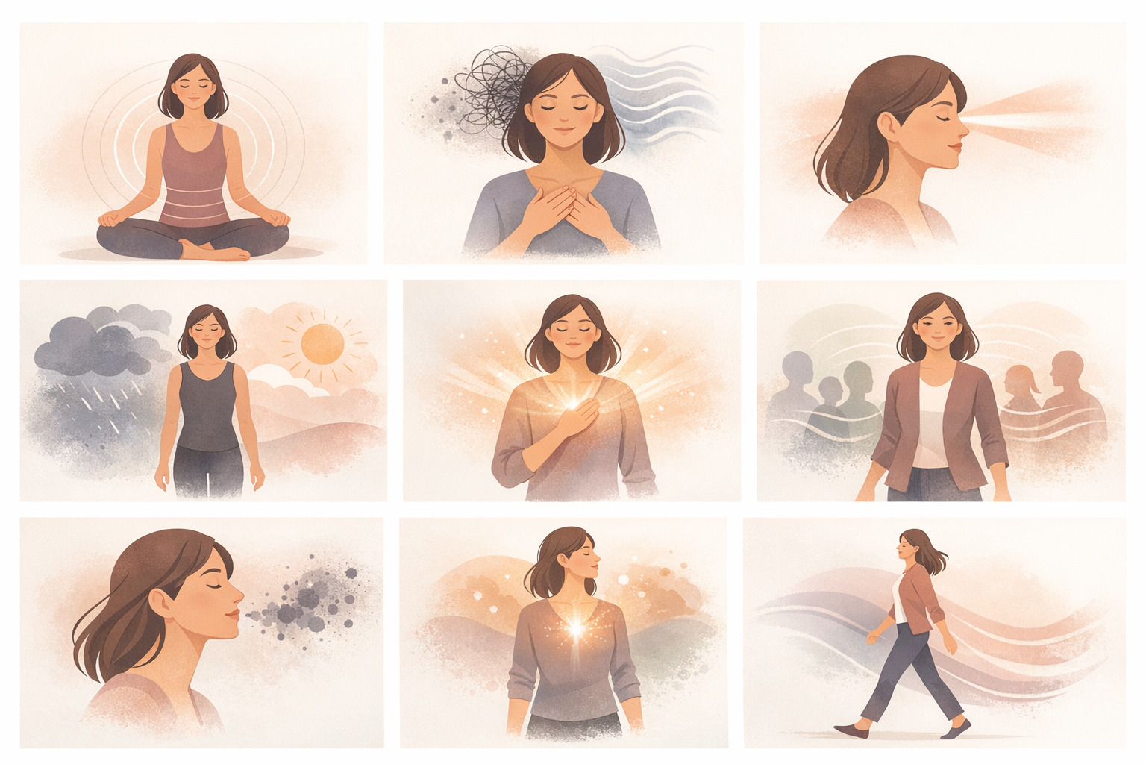
Course Title | Day | Target Audience | Estimated Duration (minutes) | Learning Goal (1 sentence) | Category
Αναπνευστικές πρακτικές για συγκέντρωση και ισορροπία | 6 | Εκπαιδευόμενες γυναίκες | x | Αξιοποιήστε τη δύναμη της αναπνοής για να ηρεμείτε τον νου, να ενισχύετε τη συγκέντρωσή σας και να ενεργοποιείτε το σώμα σας. Μέσα από καθοδηγούμενες τεχνικές αναπνοής, μάθετε να διαχειρίζεστε το άγχος, να σκέφτεστε με μεγαλύτερη καθαρότητα και να ηγείστε με περισσότερη παρουσία και συναισθηματική σταθερότητα.

AVITEUM_image 1_Day 7_Breathwork.png

